Sheet1
2025-2026学年第2学期《专业方向实训》课程 任务三
序号 | 功能 | 预期 | bug | bug贴图 | 错误原因 | 解决方式 | 备注
1 | 学生新增数据 | 根据form表单内容填写可新增数据并在列表中显示 | 服务器异常 |  | 逻辑错误 | 将插入sql进行修改 | 示例
2 | 成绩统计图表 | 在成绩管理中选择好班级课程后统计可以看到统计图和卡片 | 变量引用错误 | 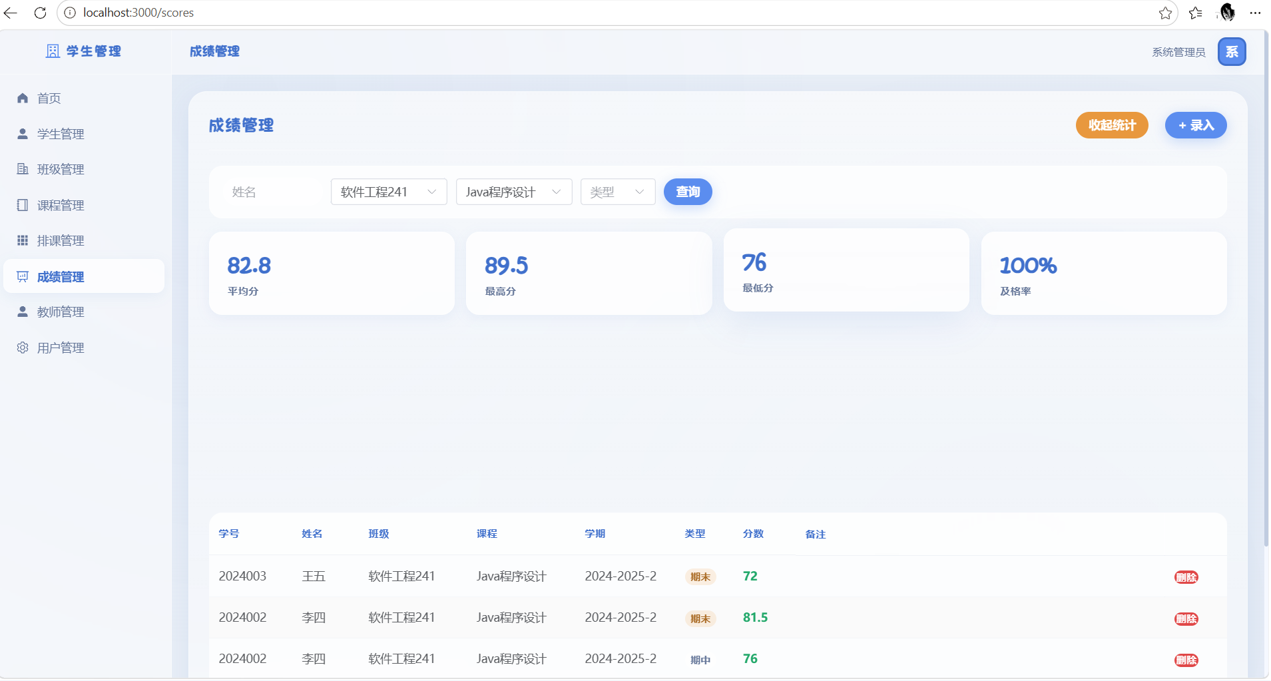 | filter(r => row.score != null) 中 row 是表格模板变量，lstat() 作用域中为 undefined，所有成绩被过滤掉，ECharts 收到的分桶数据全为0，柱状条高度为零。catch{} 吞掉异常无报错 | row.score 改为 r.score（filter 回调参数）；catch{} 改为 catch(e){console.error(e)}
3 | 管理员登录 | 用户登录后前端存储 JWT token 和角色信息，管理员可见所有菜单。 | 逻辑错误 | 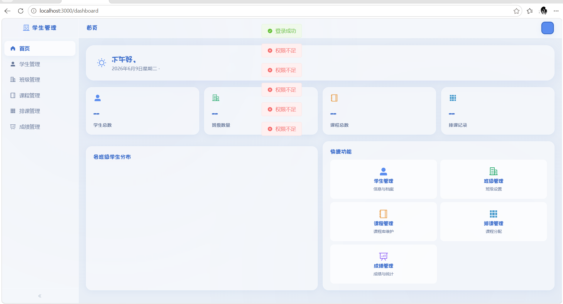 | 后端用 Result<T> 封装返回 {code,message,data}，axios 拦截器 return data 返回了整个信封，未解包内层 data | 拦截器 return data 改为 return data.data；移除6个 View 中冗余的 res.data.xxx 访问
4 | 安全过滤器 | Spring Boot 启动后过滤器链正确加载。 | 配置错误 |  | Spring Security 6.x 的 addFilterBefore 不直接支持 @Component Filter Bean | 改为 SecurityConfig 中手动 new JwtAuthenticationFilter(jwtUtil) 和 new RateLimitFilter()
5 | 字体加载 | 前端正常渲染所有 UI 组件。 | 变量引用错误 |  | Element Plus图标库中没有名称为User的图标，而是UserFilled | 将{path:'/teachers', label:'教师管理', icon:User}改为{path:'/teachers', label:'教师管理', icon:UserFilled}
6 | 角色显示 | 用户管理页角色列显示"管理员"/"教师"，教师管理页自动筛教师。 | 数据不完整 | 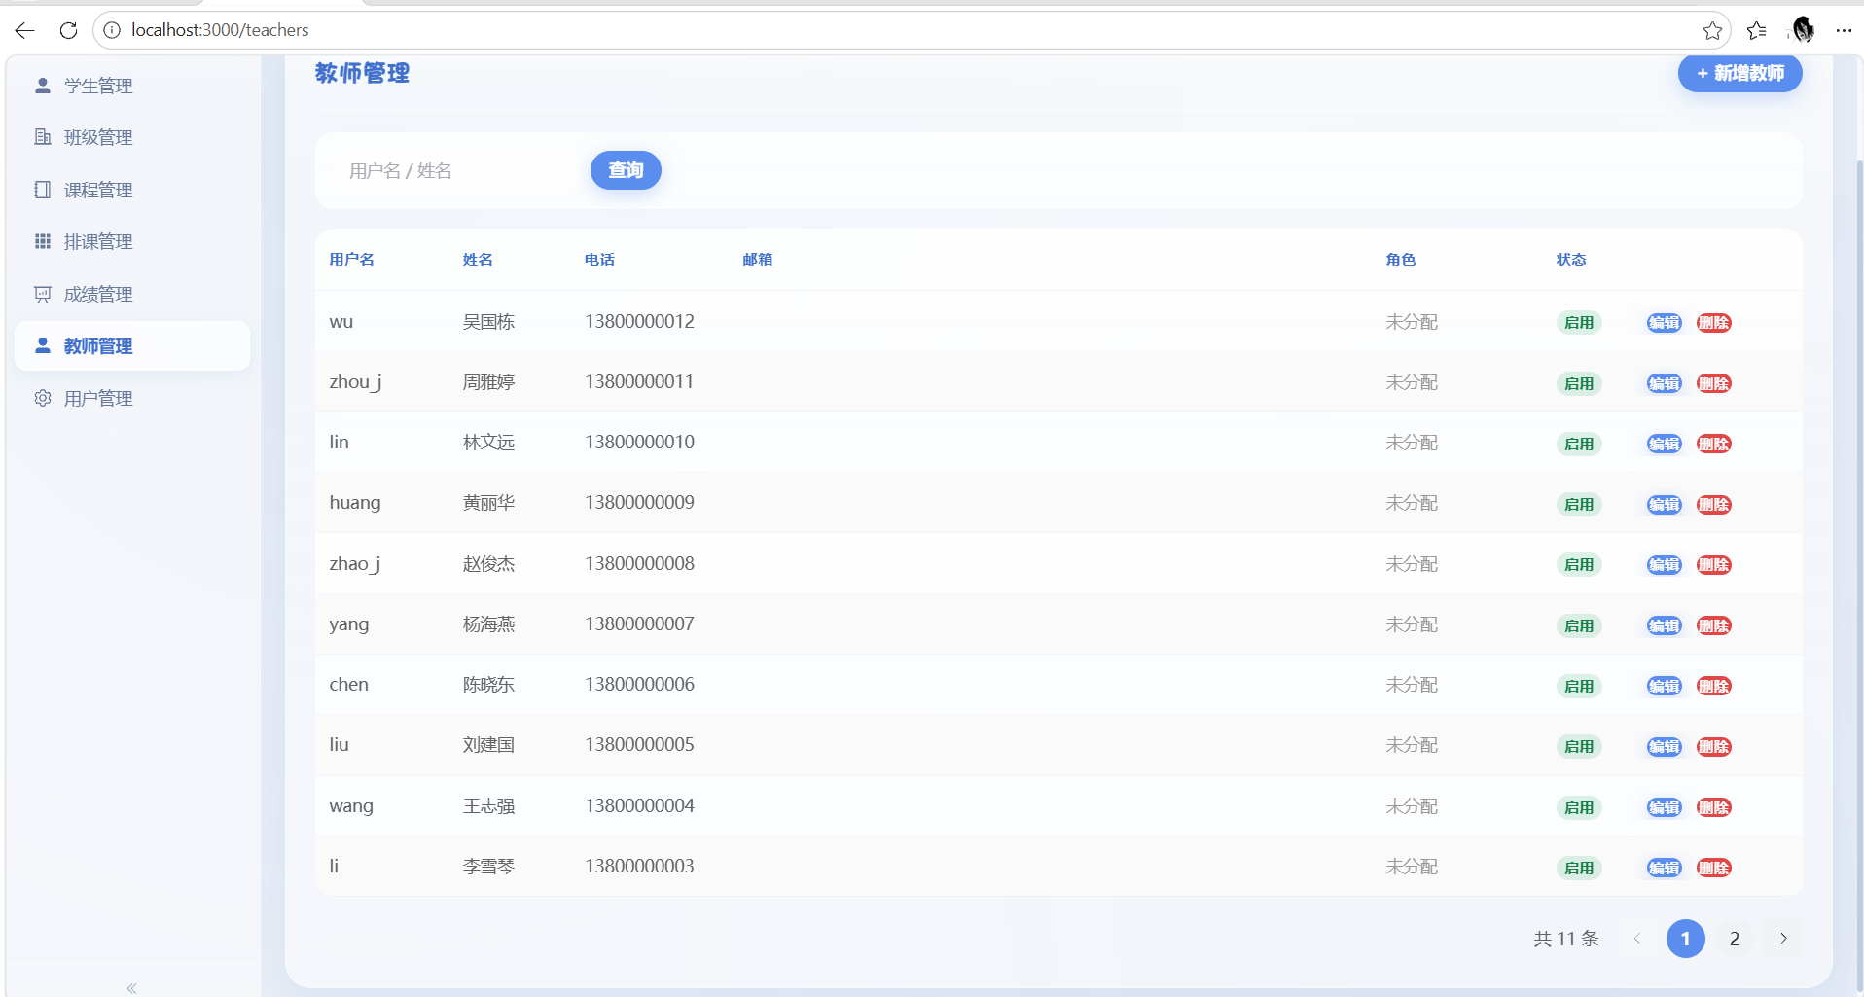 | 后端用户列表接口只查 sys_user 表不返回角色；前端只在编辑弹窗时才获取角色 | load() 中遍历用户调用 /users/{id}/roles，将角色ID转为中文名绑到 row.roleNames
7 | 角色筛选 | 选角色下拉框后查询只返回对应角色用户。 | 参数未传递 | 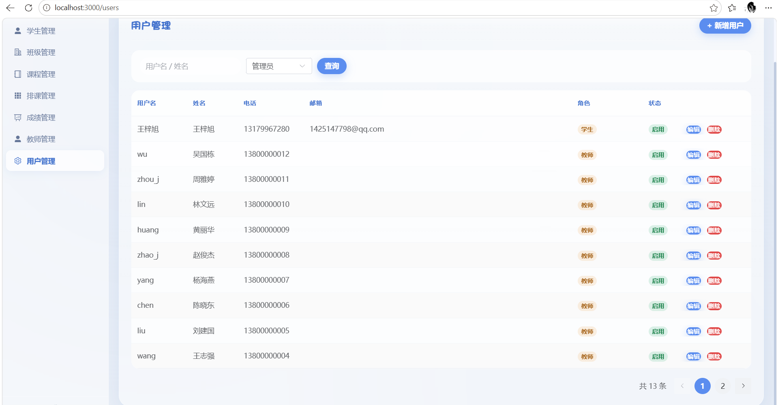 | 前端 roleFilter 值未传给后端；后端 Controller 不支持 roleId 参数 | 前端传 roleId 参数；后端加 @RequestParam Long roleId；Service 加角色筛选
8 | git推送代码 | 连接远程仓库后应该可以推送代码 | Git HTTPS 推送时的 TLS/SSL 连接问题 |  | 可能会因为代理，防火墙等各种问题导致远程仓库连接不成功 | 将https连接换为ssh后推送代码成功

